F2
TAO | GEOcanonico | GEOvar
0.25 | 93329.74 | 84716.2
0.5 | 55254.34 | 76901.32
0.75 | 23572.54 | 47820.7
1 | 12580.84 | 21889.9
1.25 | 15625.36 | 14127.4
1.5 | 20377.9 | 7795.9
1.75 | 31941.46 | 10201.6
2 | 44986.24 | 14465.44
2.25 | 68305.6 | 21429.82
2.5 | 78106.6 | 31338.82
2.75 | 84721.6 | 51024.52
3 | 87356.26 | 50954.32

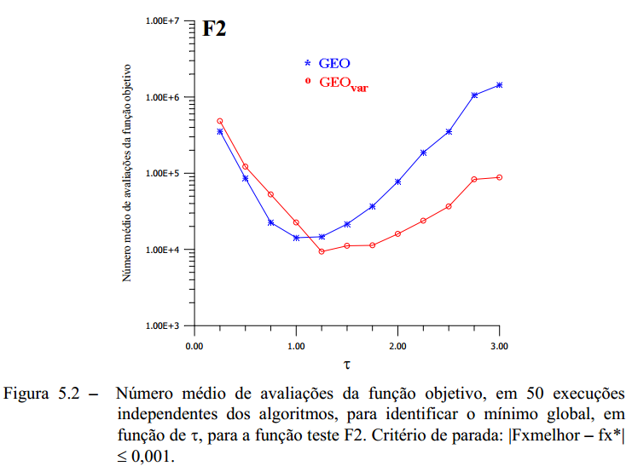

 | ===> TAO: 2.75 | GEOcan / GEOvar

F3
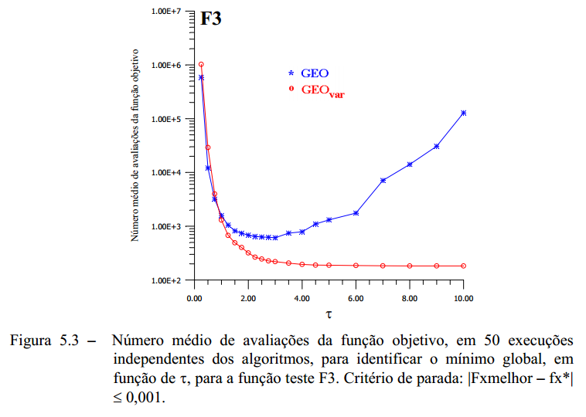
TAO | GEOcanonico | GEOvar
0.25 | 96633.48 | 92281.16
0.5 | 15749.32 | 41945
0.75 | 3303.88 | 4590.76
1 | 1713.48 | 1301.32
1.25 | 1118.76 | 702.12
1.5 | 919.4 | 449
1.75 | 839.88 | 353.8
2 | 795.08 | 337
2.25 | 975.4 | 265.32
2.5 | 2084.2 | 225
2.75 | 2419.08 | 220.52
3 | 2001.32 | 220.52
3.5 | 2920.84 | 197
4 | 541.96 | 185.8
4.5 | 6537.32 | 189.16
5 | 10511.08 | 179.08
6 | 7583.4 | 169
7 | 2566.92 | 180.2
8 | 4528.04 | 180.2
9 | 6865.48 | 179.08
10 | 10522.28 | 183.56

F5
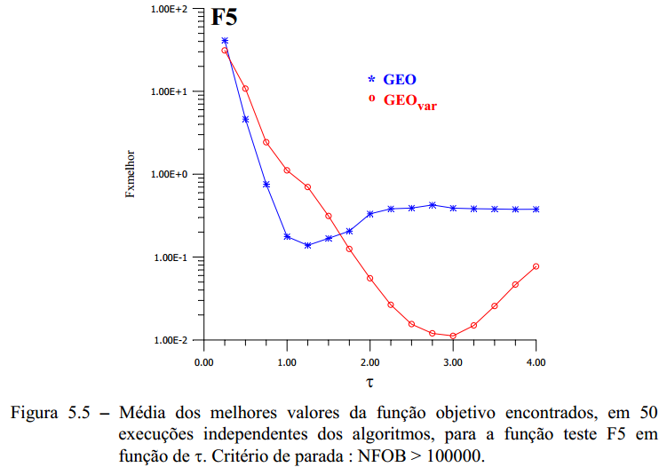
TAO | GEOcanonico | GEOvar
0.25 | 37.073087638 | 34.786557248
0.5 | 4.1739043017 | 11.015865679
0.75 | 0.70493421008 | 2.4837256122
1 | 0.19851686501 | 1.1350813236
1.25 | 0.1466828478 | 0.70296847933
1.5 | 0.13382524653 | 0.28631335239
1.75 | 0.20108600263 | 0.11738250699
2 | 0.24521623432 | 0.054844334694
2.25 | 0.27223911291 | 0.027593462391
2.5 | 0.31356026953 | 0.020176290158
2.75 | 0.32497547542 | 0.015082259934
3 | 0.35593599171 | 0.016990227657
3.25 | 0.41382154328 | 0.022125171222
3.5 | 0.27503700816 | 0.025529435997
3.75 | 0.30523128335 | 0.037780018282
4 | 0.38115891613 | 0.068826436697

F2_melhorTAO
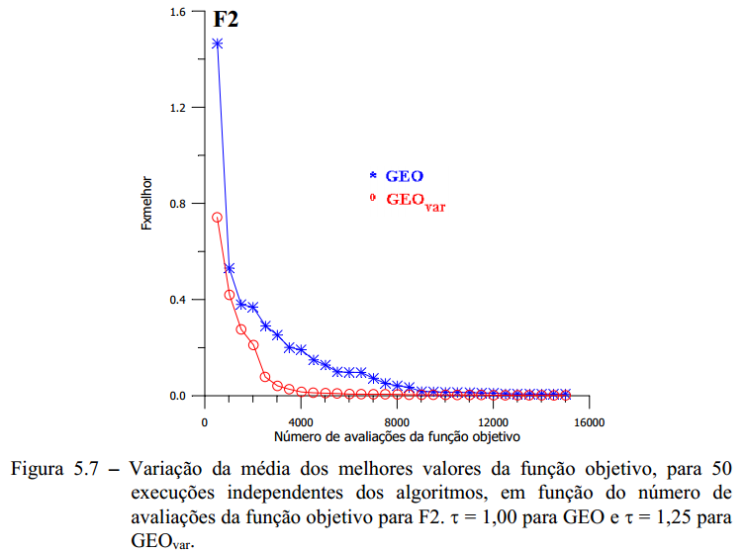
NFOB | GEOcanonico | GEOvar
500 | 1.0969001398 | 0.81197388425
1000 | 0.76639782848 | 0.48925522495
1500 | 0.61829079924 | 0.31487544278
2000 | 0.44304305656 | 0.21264109354
2500 | 0.38658406054 | 0.13198676933
3000 | 0.22260640209 | 0.074292369121
3500 | 0.17485996288 | 0.062334840777
4000 | 0.1545946777 | 0.055574464614
4500 | 0.13185741532 | 0.052784377402
5000 | 0.12109198897 | 0.051402545248
5500 | 0.11502207118 | 0.019249239536
6000 | 0.11463689719 | 0.017072828182
6500 | 0.089177908083 | 0.015744279662
7000 | 0.086870721016 | 0.013304785382
7500 | 0.045216670007 | 0.011279661648
8000 | 0.043883437822 | 0.0096668414449
8500 | 0.026979707291 | 0.0074155841831
9000 | 0.024027864424 | 0.0053660866849
9500 | 0.019625105194 | 0.005286356612
10000 | 0.017909416022 | 0.0033237572127
10500 | 0.017884727907 | 0.0033197137811
11000 | 0.017744398307 | 0.0016411322657
11500 | 0.016374033047 | 0.0014065004291
12000 | 0.016087298518 | 0.0013557386661
12500 | 0.012148412925 | 0.0013042421852
13000 | 0.011743093326 | 0.0012630268705
13500 | 0.011546700221 | 0.0011706495593
14000 | 0.0098531147146 | 0.0011706495593
14500 | 0.0081006779595 | 0.00097294692477
15000 | 0.0067923278542 | 0.00069823413358

F3_melhorTAO
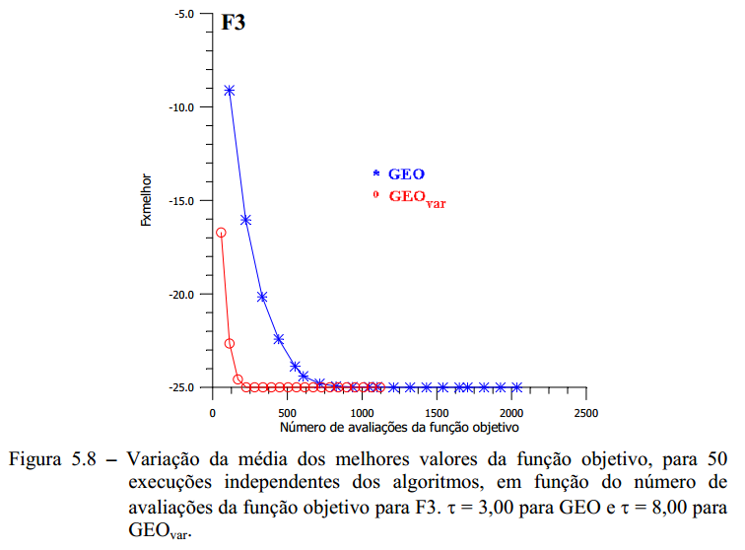
NFOB | GEOcanonico | GEOvar
100 | -10.46 | -23.04
200 | -16.54 | -24.96
300 | -20.08 | -25
400 | -22.56 | -25
500 | -23.28 | -25
600 | -24.28 | -25
700 | -24.7 | -25
800 | -24.9 | -25
900 | -24.96 | -25
1000 | -24.96 | -25
1100 | -24.96 | -25
1200 | -24.96 | -25
1300 | -24.96 | -25
1400 | -24.96 | -25
1500 | -24.96 | -25
1600 | -24.96 | -25
1700 | -24.96 | -25
1800 | -24.96 | -25
1900 | -24.96 | -25
2000 | -24.96 | -25
2100 | -24.96 | -25
2200 | -24.96 | -25

F5_melhorTAO
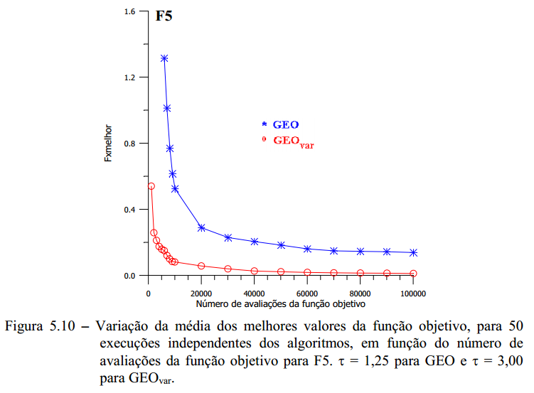
NFOB | GEOcanonico | GEOvar
250 | 227.5293488 | 9.5133888437
500 | 167.60587728 | 1.367037222
750 | 117.06915887 | 0.90073128875
1000 | 82.779801483 | 0.55958258132
1500 | 48.748362409 | 0.34524737447
2000 | 24.192858453 | 0.22881161307
3000 | 8.8326216144 | 0.19105261518
4000 | 3.1993880007 | 0.17408312648
5000 | 1.8429109783 | 0.17133738171
6000 | 1.1747468045 | 0.15179187695
7000 | 0.90189567753 | 0.15110255566
8000 | 0.74015980875 | 0.14846559236
9000 | 0.61632028831 | 0.12775892498
10000 | 0.51678698728 | 0.11489420376
15000 | 0.35338720268 | 0.071753839603
20000 | 0.30138738193 | 0.068115078986
25000 | 0.28556584747 | 0.058053737038
30000 | 0.26402858557 | 0.046669216283
40000 | 0.22670188703 | 0.03988058785
50000 | 0.20303924448 | 0.035138255068
60000 | 0.17855875622 | 0.028993363022
70000 | 0.16754093858 | 0.024322295135
80000 | 0.1495108324 | 0.023012405229
90000 | 0.14187097763 | 0.020737882986
100000 | 0.13685198903 | 0.017567552809

